Sheet1
PACKING LIST
FROM:CHINA |  |  |  |  | DATE: 日期
FBA ID | Mark&No: | DESCRIPTION | CHINESE NAME | H.S CODE | CTNS | QUANTITY (PCS) | GOODS ID | UNIT PRICE(USD) | TOTAL VALUE(USD) | G.WEIGH (KG) | LENTH （cm） | WIDTH（cm） | HEIGHT（cm） | MESA. (CBM) | LOGO /BRAND | WITH BATTERY | PICTURE | MATERIAL/USAGE
FBA货件编号 | 箱号 | 英文品名 （写具体品名,只需要最简单的品名，以下是示例） | 中文品名 | 海关商品编码 | 件数 | 数量 | 商品SKU条码 | 单价（USD) | 总价（USD) | 单箱重量 | 长（cm） | 宽（cm） | 高（cm） | 方数 | 有无牌子 | 带不带电 （带电的话注明是锂电池还是纽扣电池） | 产品图片 （请附带高清产品照片） | 材质/用途 （沙特海运必填）
FBA15M14J42Z | FBA15M14J42ZU000001 | Handbag | 手提包 | 4202220000 | 1 | 19 | 2T321-1 | 19.14 | 363.71 | 10.9 | 56 | 32 | 56.5 | 0.10 | JW PEI | 否 | 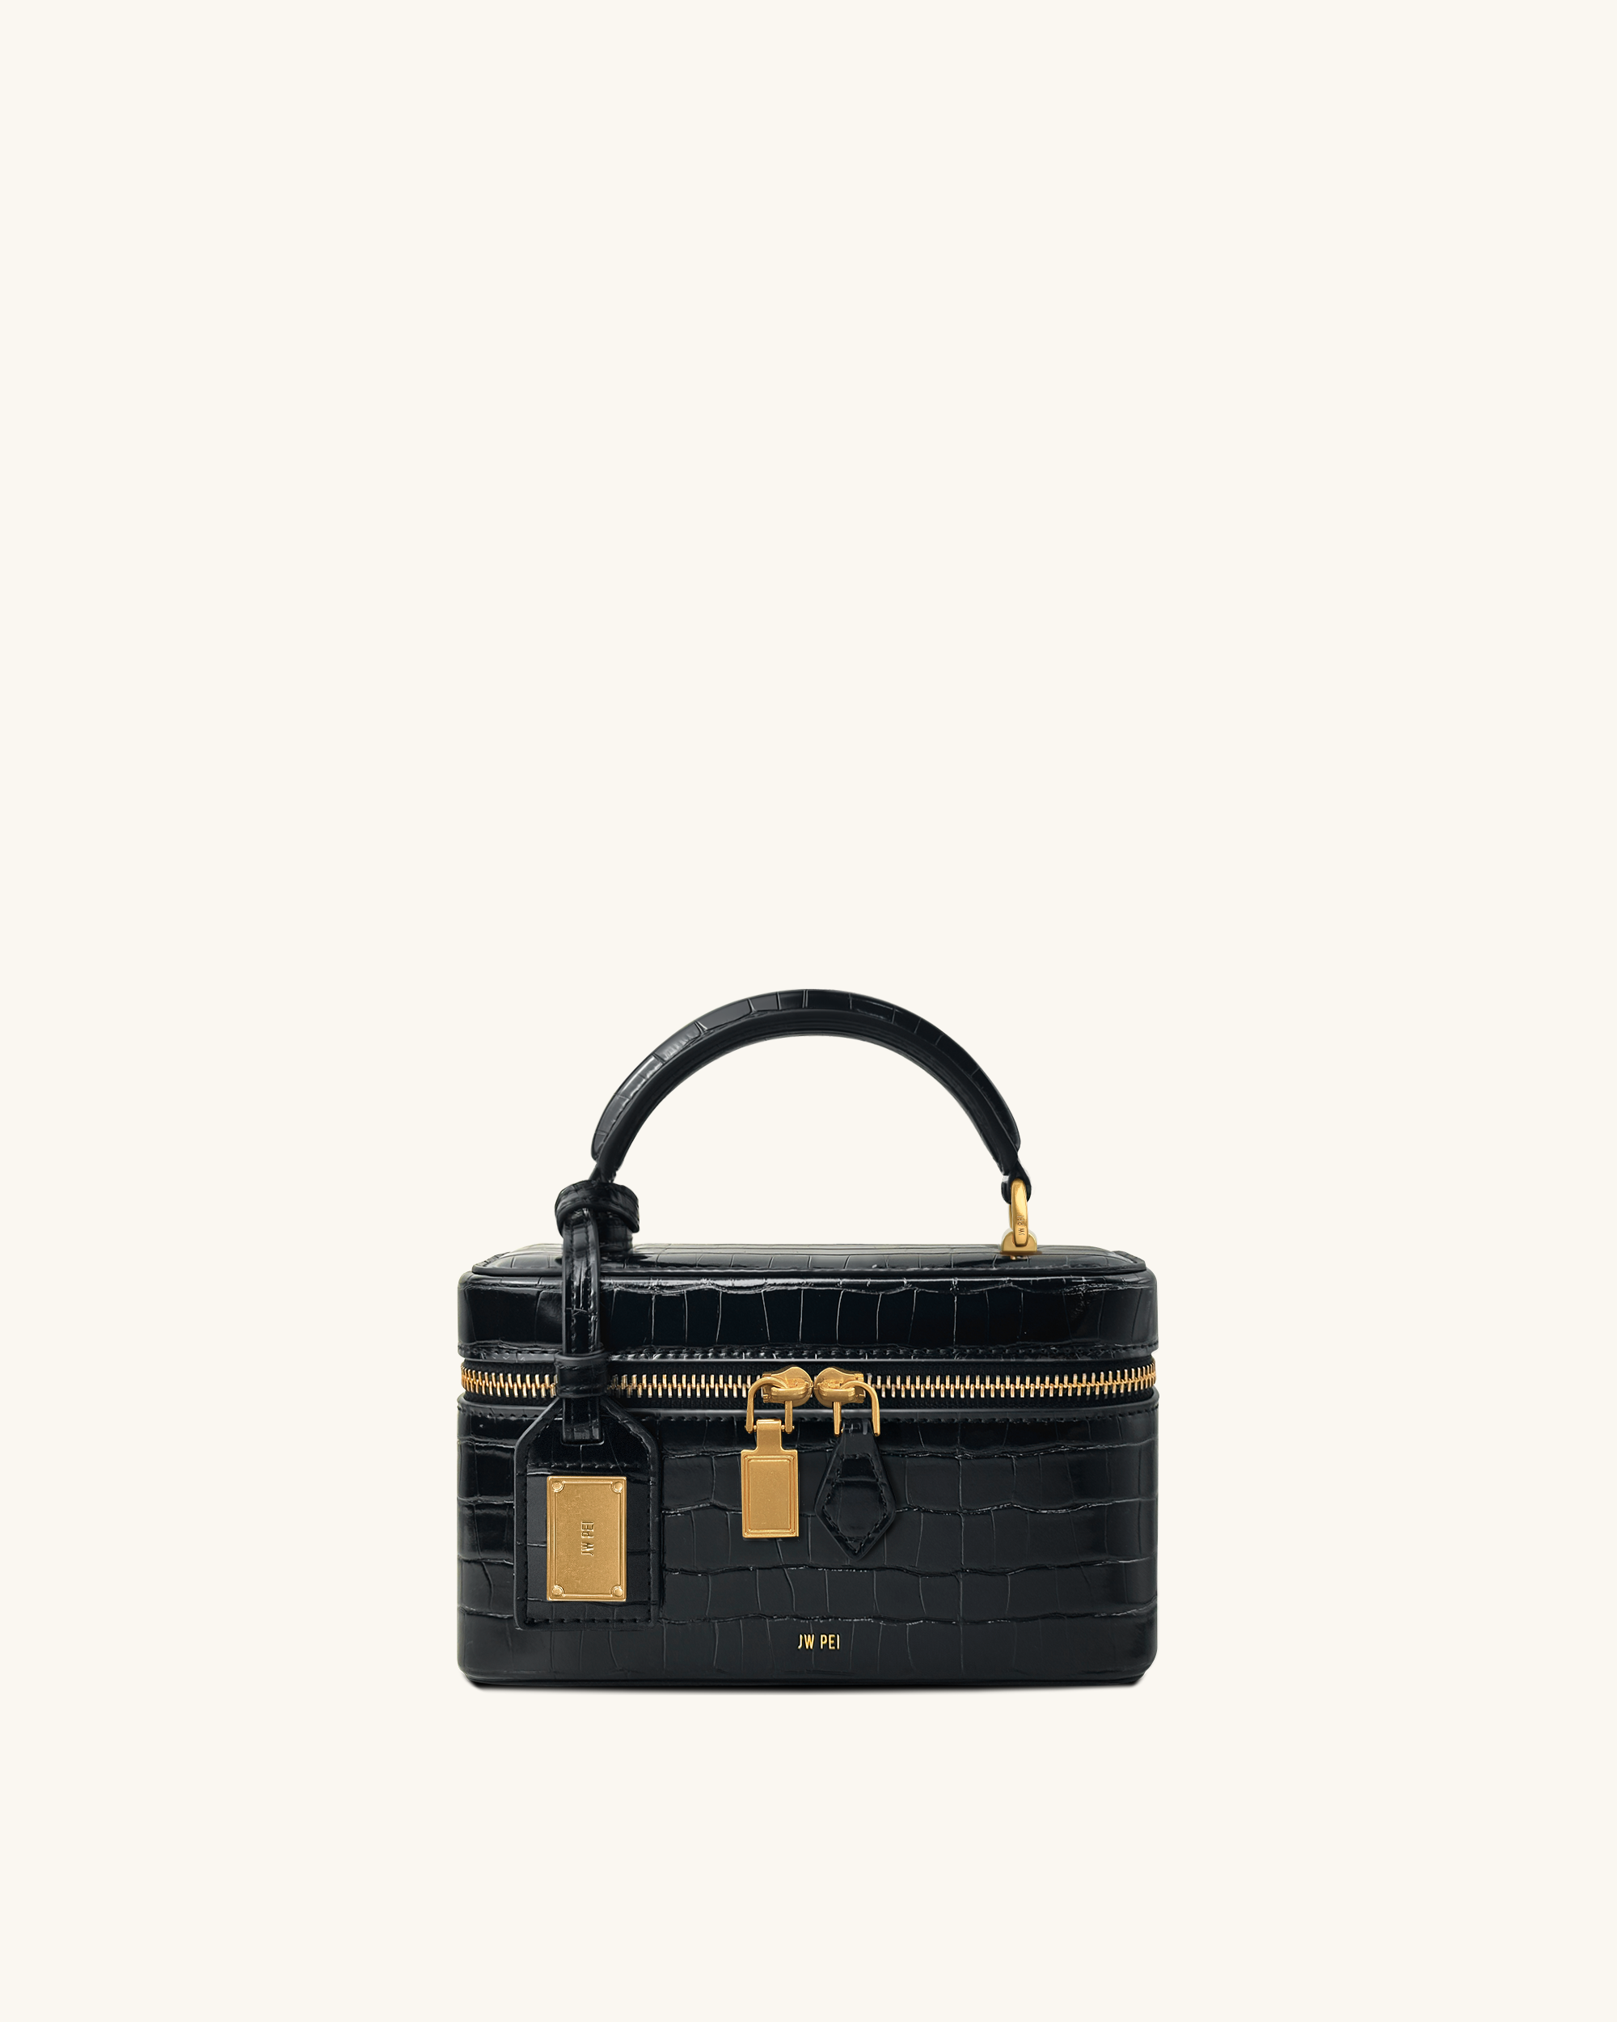 | Put things
FBA15M14J42Z | FBA15M14J42ZU000002 | Handbag | 手提包 | 4202220000 | 2 | 16 | 2T68-38 | 18.11 | 289.78 | 11 | 51.5 | 45 | 56.5 | 0.13 | JW PEI | 否 | 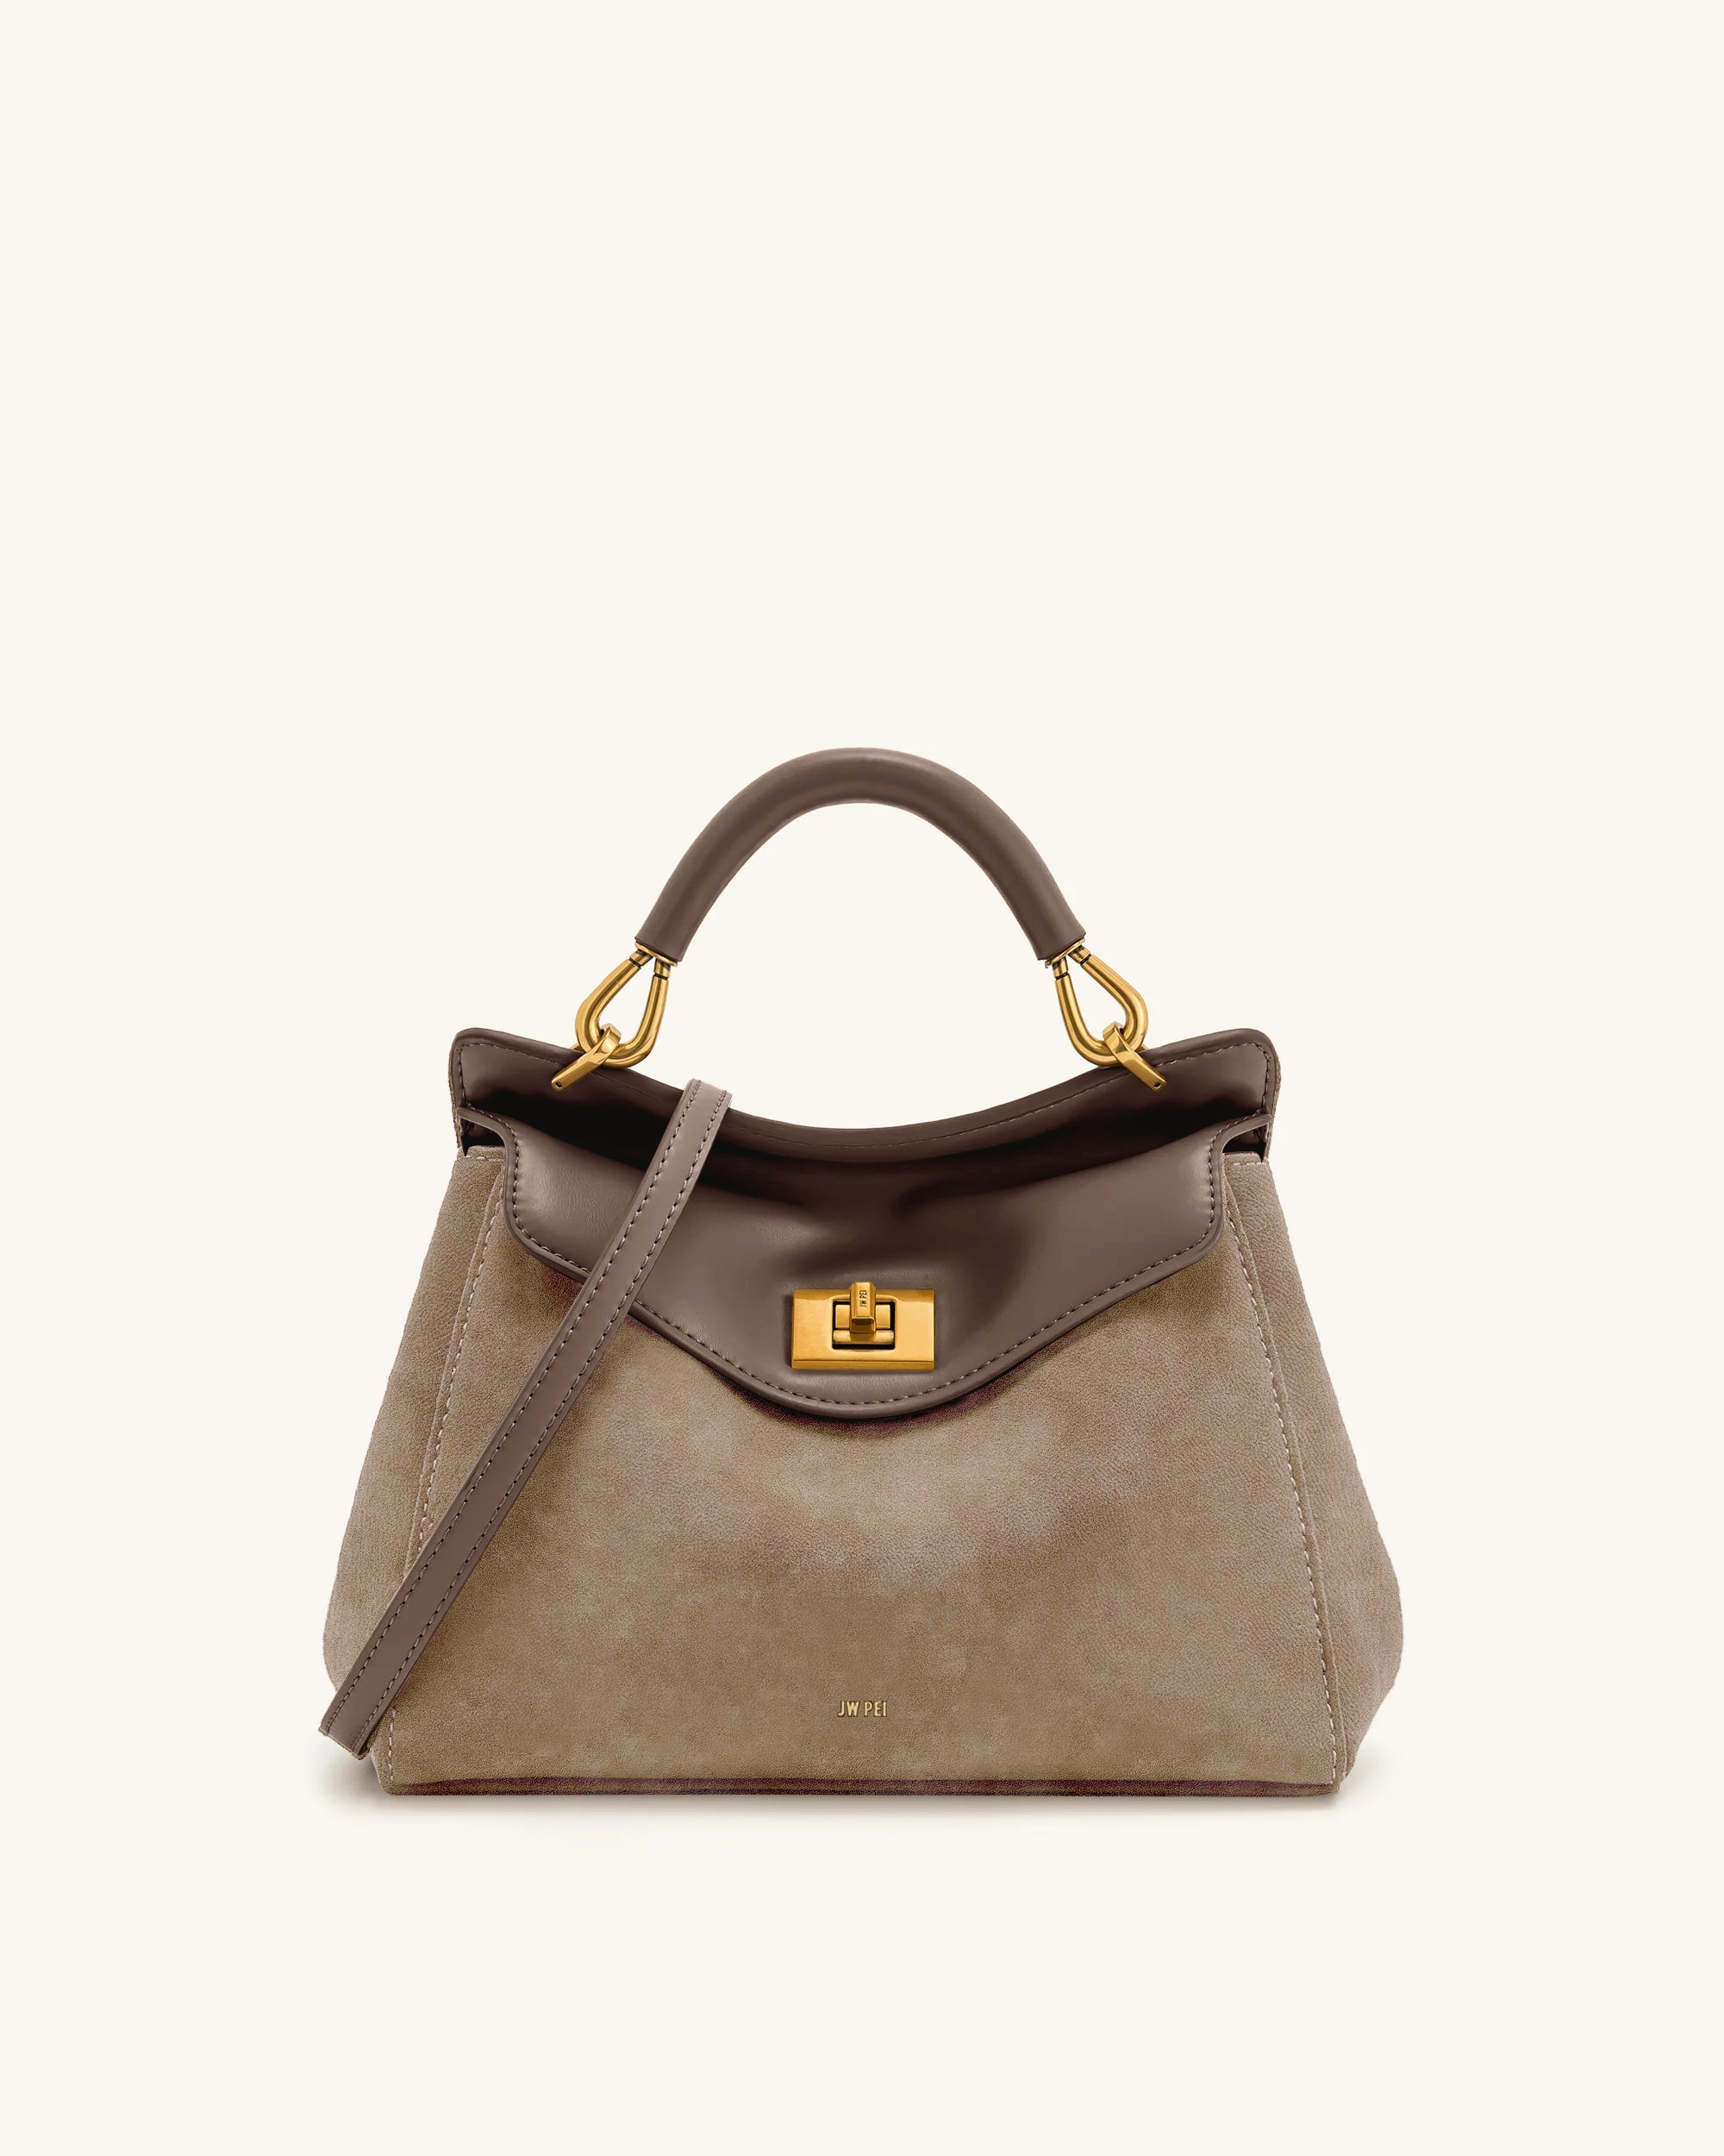 | Put things
FBA15M14J42Z | FBA15M14J42ZU000003 | Shoulder Bag | 单肩包 | 4202220000 | 3 | 17 | 5S24-43 | 18.86 | 320.57 | 10.8 | 58.3 | 47.2 | 41.4 | 0.11 | JW PEI | 否 | 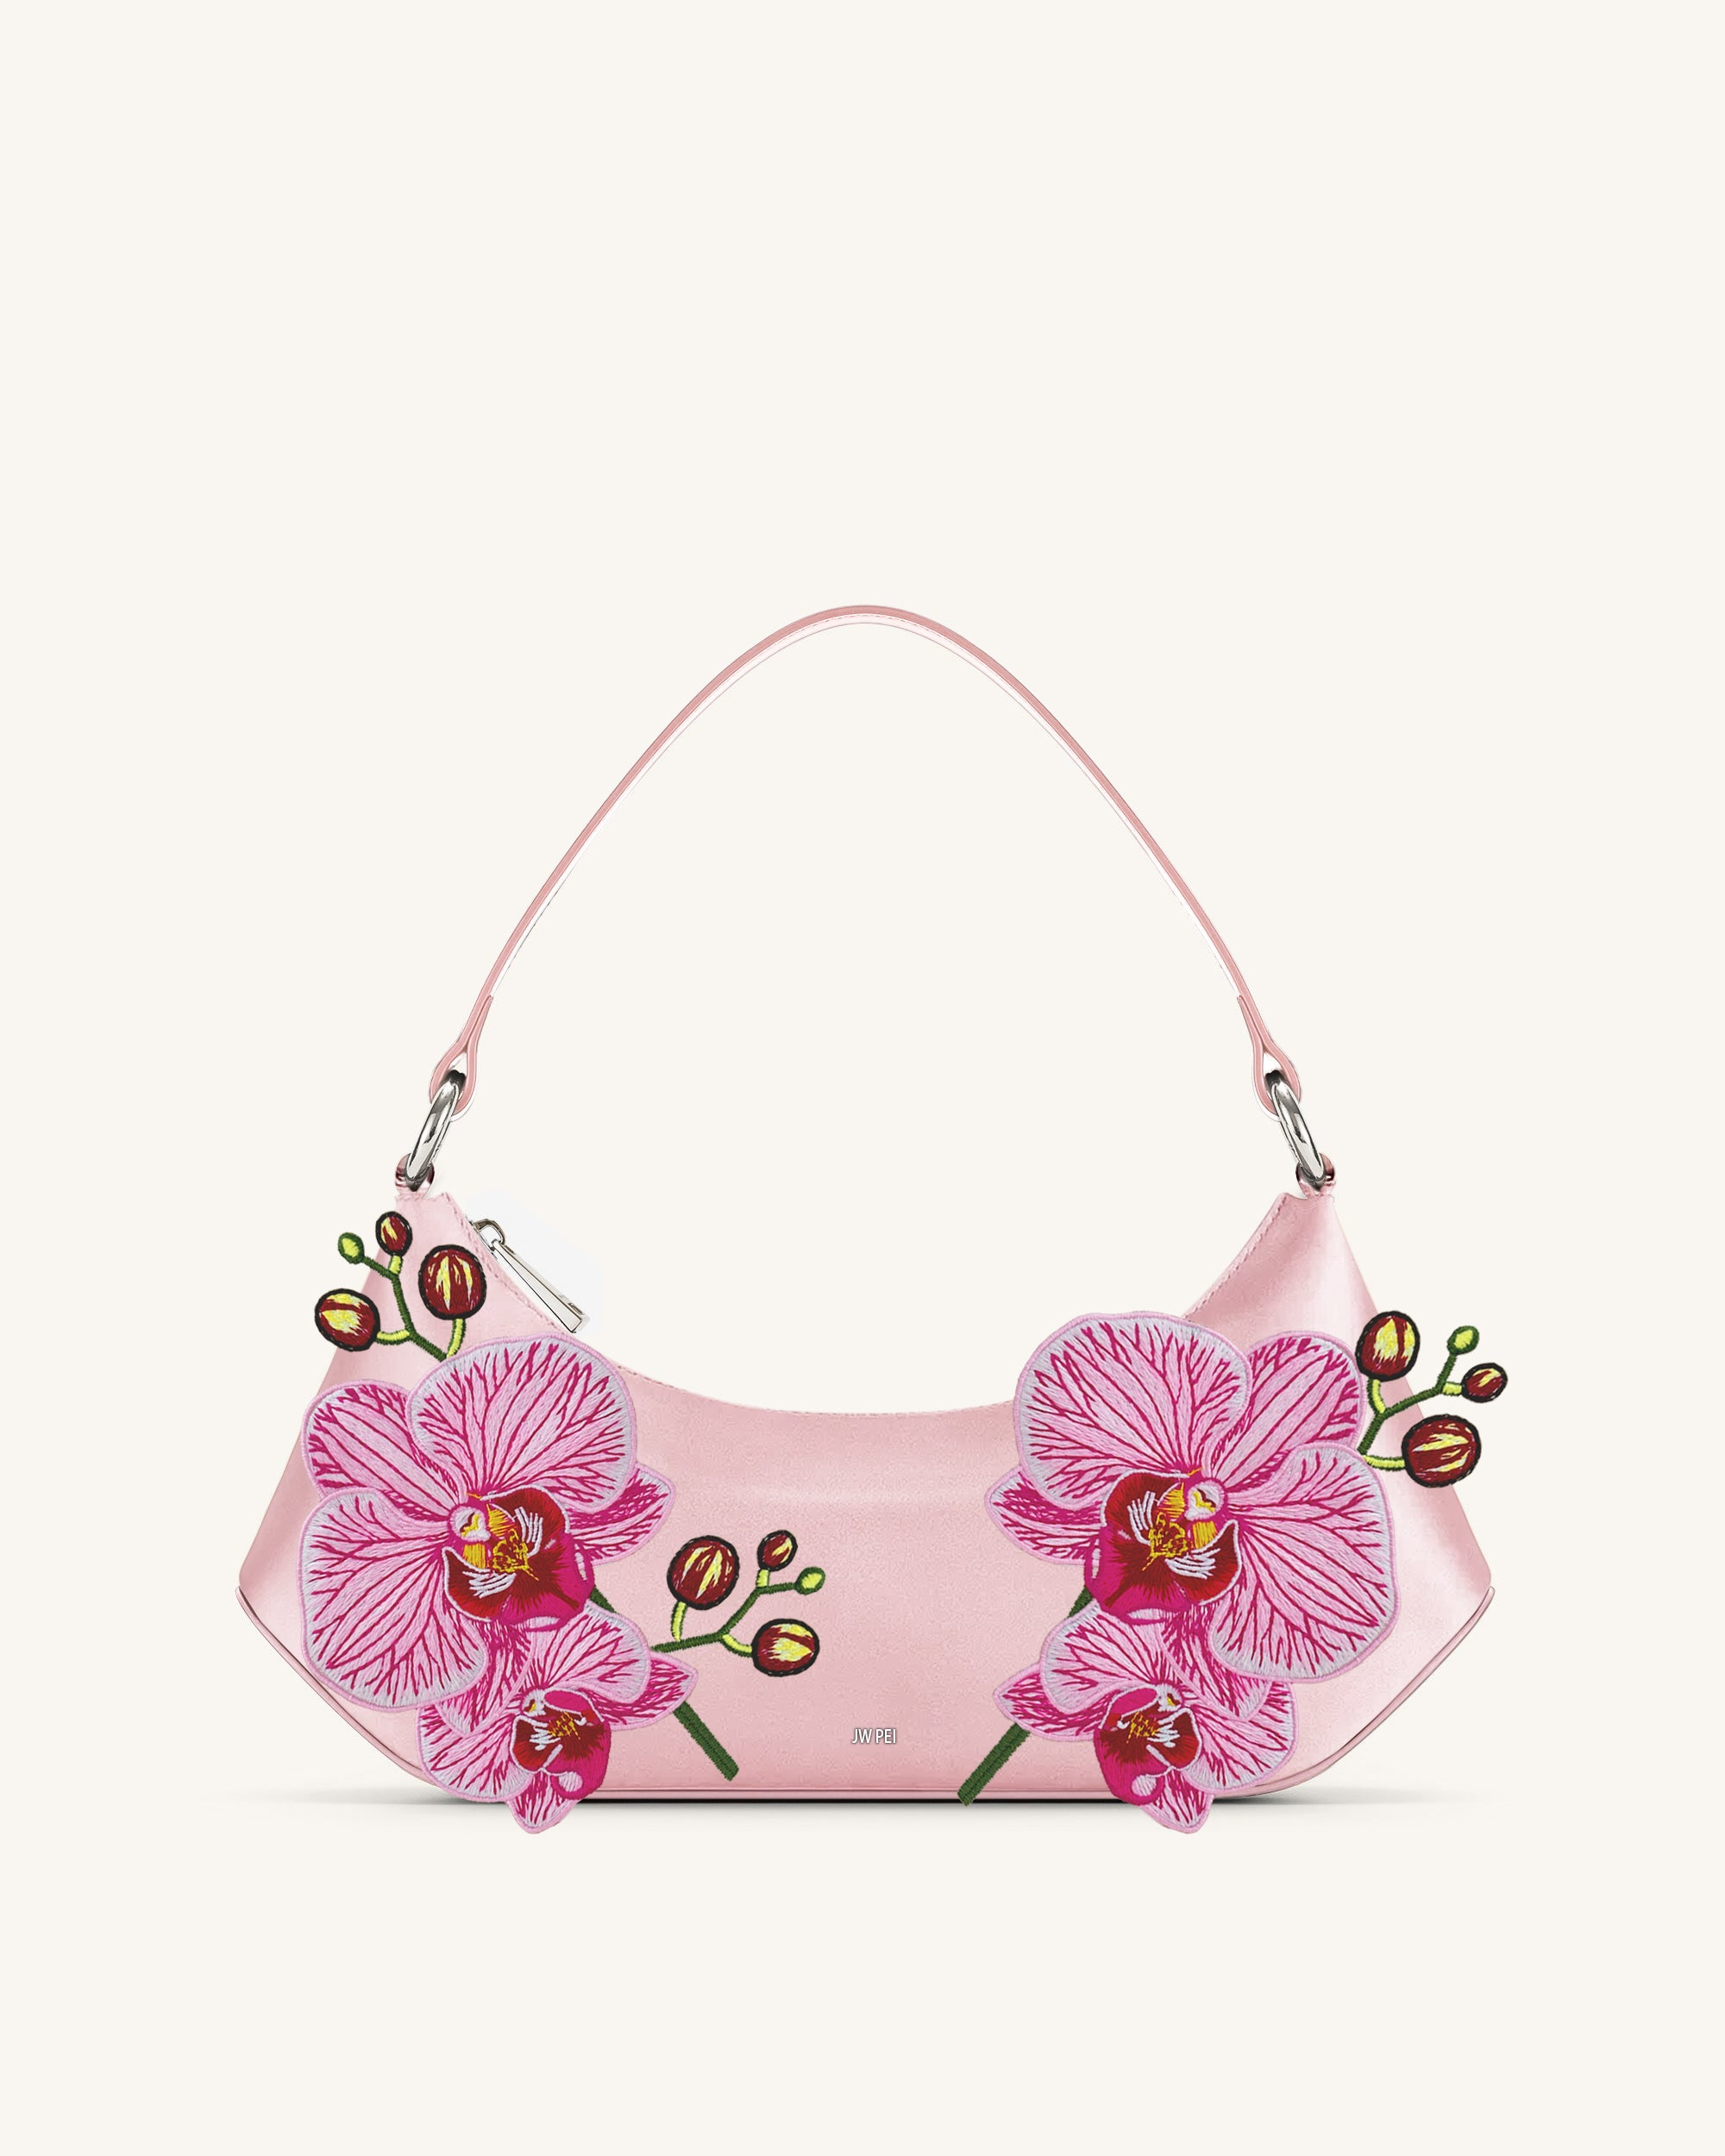 | Put things
TOTAL : （3）CTNS |  |  |  |  | 3 | 35 |  |  | 974.07 | 32.7 |  |  |  | 0.35
 |  |  |  |  |  | SIGNATURE

PS:做完装箱单后请帮忙修改下文件名，用系统生成的订单号码命名，并上传箱单到系统

注意：普货，仿牌货，化妆品，敏感货等不同类型的货需要分开入仓号交货

快递进仓务必在快递单上跟纸箱上注明入仓号

显示的中文品名跟英文品名请保持简洁明了，只需要最简单的中英文品名

